Formulario
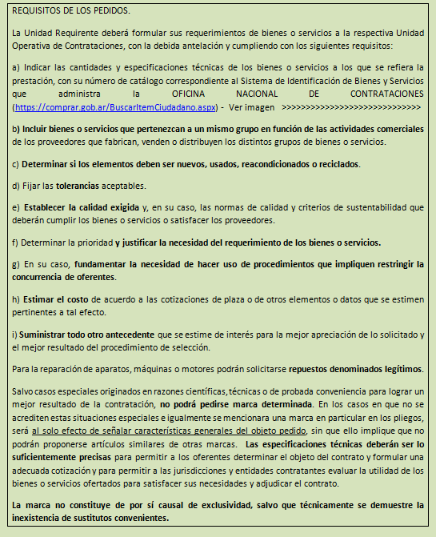
Universidad Nacional de Salta
CUIT: 30-58676257-1 |  |  |  |  |  |  |  |  |  | Hoja nº: |  | RÉGIMEN DE CONTRATACIONES DE LA ADMINISTRACIÓN NACIONAL -Decreto 1030/2016-
Avenida Bolivia 5150 - Salta

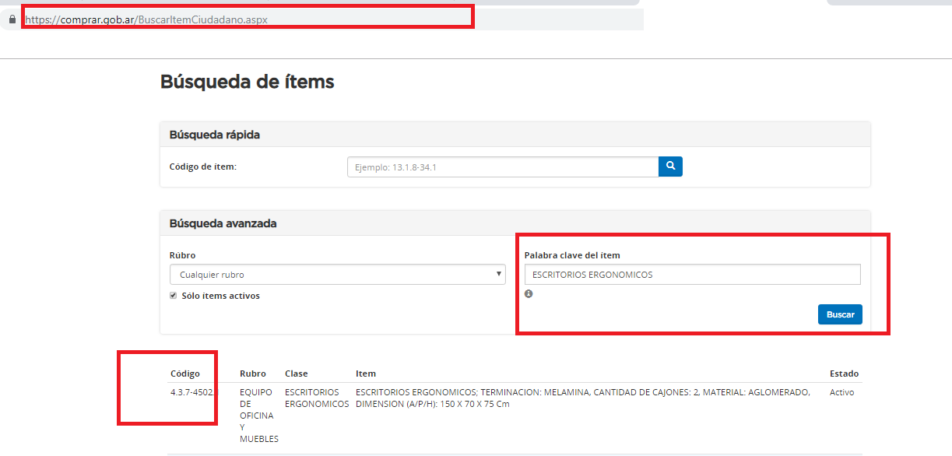
 | Ejercicio: _____________ |  |  |  |  | SOLICITUD DE GASTOS |  |  |  | Nota:______________

 | Solicito la adquisición de los bienes y/o servicios que seguidamente se detallan, cuyas características técnicas y costo estimado consigno seguidamente.
 | A Completar por el solicitante
 | Nombre del Solicitante:
 | E-mail del solicitante:
 | Teléfono del solicitante:
 | Fecha Pedido: |  |  |  | 2019-03-24
 | Unidad de Gestión: |  |  |  | ADMINISTRACION CENTRAL
 | Depend.(Unid. Requirente-UR):
 | Motivo de la solicitud:
 | Fecha entrega:
 | Justificación:
 | UOC- gestionará la Compra

 | Renglón | Cant. | Unid. Medida | Especificaciones Técnicas de Bienes o Servicios a adquirir (de ser necesario incluir alternativas y aclarar) |  |  | Rubro | Inciso | Nº catálogo | Valor uni- tario aprox. | Valor Total Aprox.
 | 1
 | 2
 | 3
 | 4
 |  | 0 |  | Totales |  |  |  |  |  |  | $-
 | Comentario:
 | Lugar donde se entregará el bien o se prestará el servicio (horario de atención):
 | Observaciones:

 | __________________________________ _________________________
 | Firma y Aclaración del Solicitante Secretario del Area

 | Para incluir mas Item, deberá llenar otro formulario y continuar la numeración de los renglones numerar los renglones.

